자료입력1
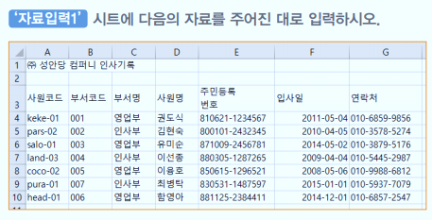
㈜ 성안당 컴퍼니 인사기록

자료입력2
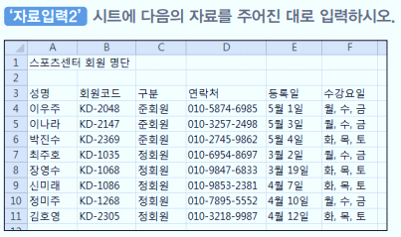
스포츠센터 회원 명단

자료입력3
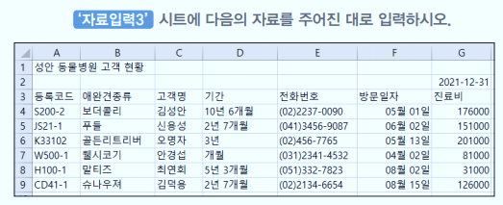
성안 동물병원 고객 현황

